BluePrint
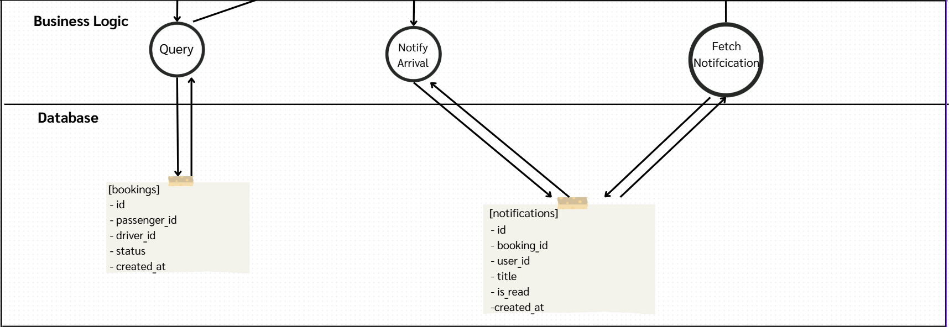
A-DAPT Blueprint | THEME: | EPIC: | FEATURE: | STORY:As a passenger, I want to get a notification when the driver is about to pick me up so that I can get myself ready or respond to the driver

 | DESIGNED BY: | DATE: 17/02/2568 | NOTE:

Retrospective
